상품제안서
주문제작 아크릴캐릭터 러버볼펜 | 상품코드: S25766

 |  |  |  |  |  |  | 02-713-8555 | www.synergygift.co.kr
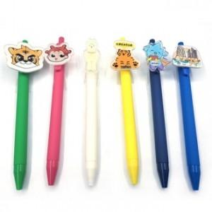

【상세/제작정보】 | <p>원하시는 모양을 제작 해드리는 맞춤 제작 제품입니다. </p><p>사이즈,모양,색상에 따라 가격이 상이하기 때문에 추가금액 있을 수도 있습니다.</p><p>시안컨펌 후 4주 소요!</p>

【인쇄/포장옵션】 | 풀칼라 / OPP(비닐)

【공급단가】 | 수량 | 1,000~ | 2,000~ | 3,000~ | 5,000~ | 10,000~
*VAT별도 | 단가 | 1,330원 | 1,280원 | 1,230원 | 1,180원 | 1,140원

【상품 URL】 | https://www.synergygift.co.kr:443/src/goods_detail.php?gdno=25766

